상품제안서
릴리폴딩백 시장가방 | 상품코드: S16644

 |  |  |  |  |  | 02-713-8555 | www.synergygift.co.kr
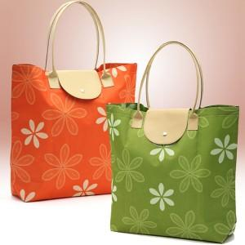 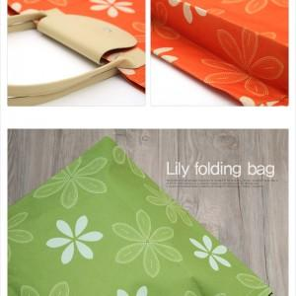

【상세/제작정보】 | 최소수량 200개 미만 인쇄시 인쇄비 15,000원 추가됩니다.

【인쇄/포장옵션】 | 실크 / 포장지포장

【공급단가】 | 수량 | 200~ | 1,000~ | 2,000~ | 4,000~
*VAT별도 | 단가 | 2,700원 | 2,600원 | 2,500원 | 2,400원

【상품 URL】 | https://www.synergygift.co.kr:443/src/goods_detail.php?gdno=10644

